상품제안서
애니존 66W 초고속충전 핑크 오로라패브릭 LCD케이블UTC | 상품코드: S38085

 |  |  |  |  |  |  | 02-713-8555 | www.synergygift.co.kr
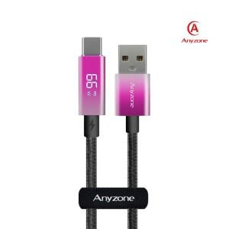

【상세/제작정보】

【인쇄/포장옵션】 | 실크, 레이저 / 포장지포장

【공급단가】 | 수량 | 100~ | 300~ | 500~ | 1,000~ | 3,000~
*VAT별도 | 케이블 1.2m | 5,550원 | 5,460원 | 5,340원 | 5,120원 | 4,910원
 | 케이블 2m | 6,140원 | 6,050원 | 5,900원 | 5,670원 | 5,430원

【상품 URL】 | https://www.synergygift.co.kr:443/src/goods_detail.php?gdno=38085

